校准测试数据截图
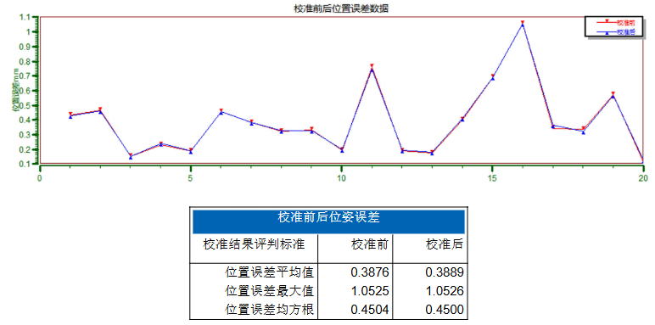
校准结果截图
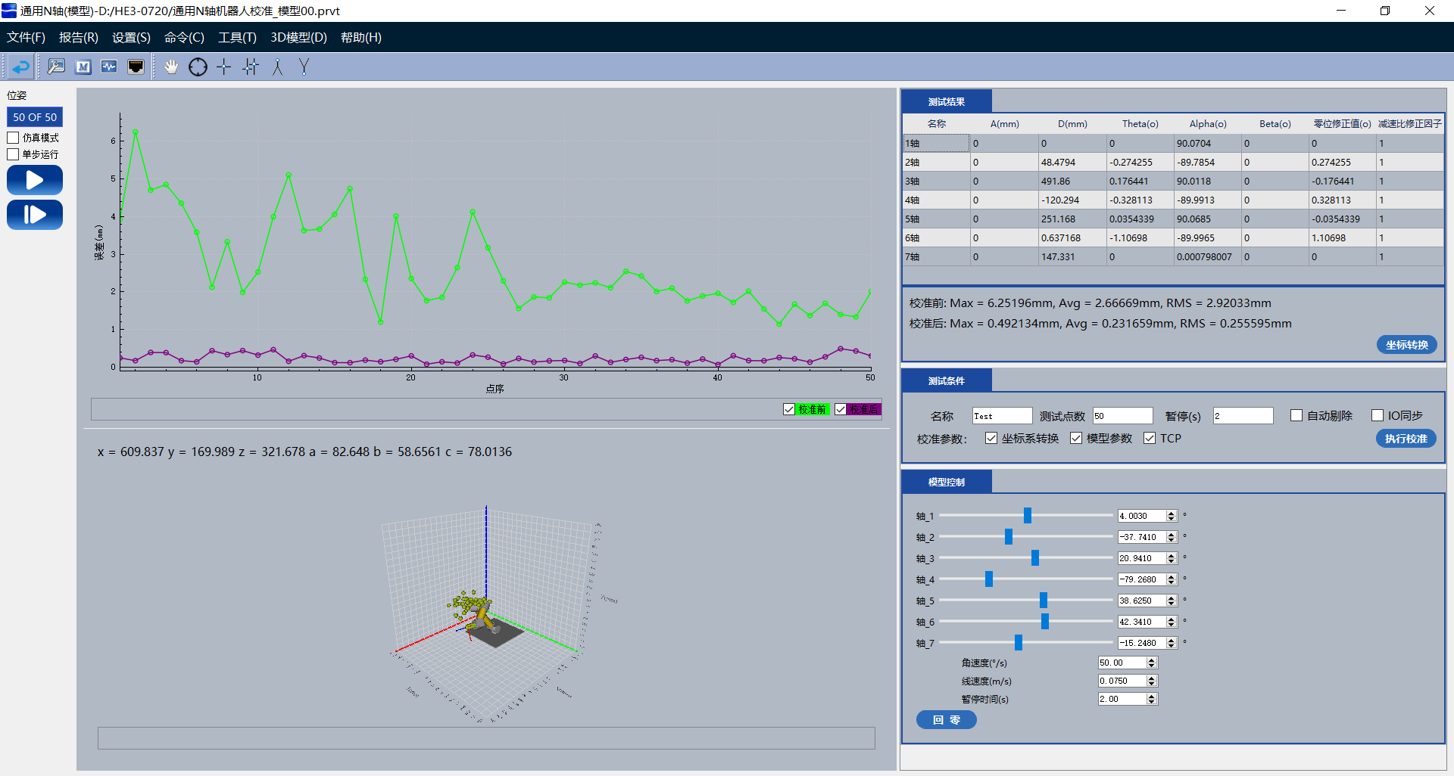

校准验证结果截图
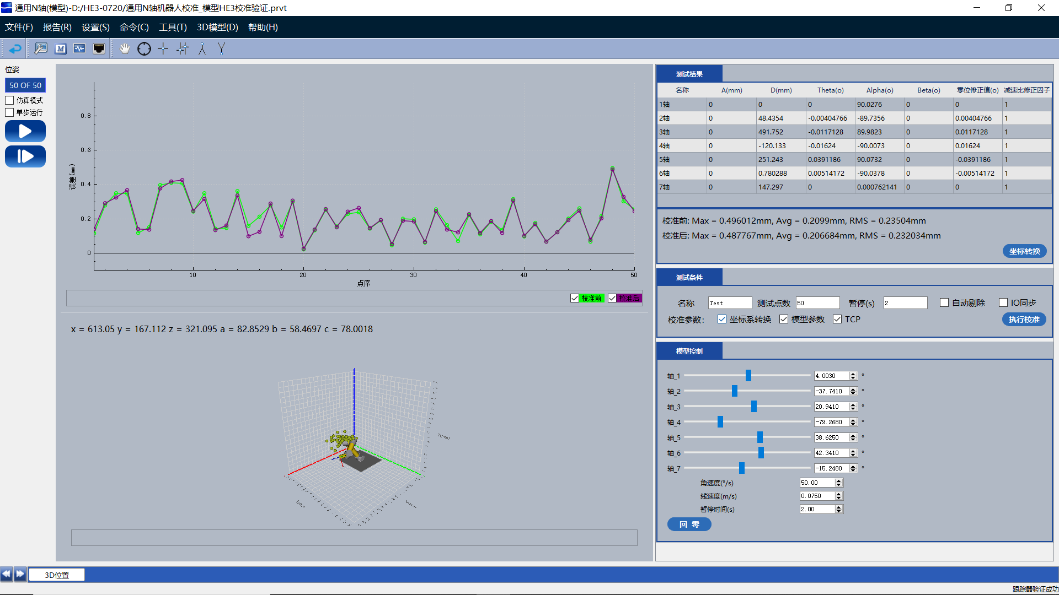

校准结果写入后的再次机器人运动学校准结果

